駐車場について
プリモパークむさしの（武蔵野公園) 駐車場
 | 今まで近くにあった第二駐車場が閉鎖になりました。
 | 小作整骨院となりの第三駐車場をご利用ください
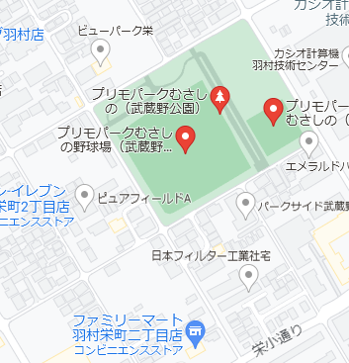

第三駐車場

宮の下駐車場について
 | 少年野球専用駐車場を設けます。
 | 入口に羽村市少年野球駐車場の立て看板を設置します。
 | 大会期間中は、こちらの臨時駐車場をお使いください。
 | 一般の方の駐車場への駐車は避けていただくようお願いします。
 | 大会終了後は施錠しますので、速やかに移動をお願いします。
 | 昨年度より狭い駐車場になりますので台数配慮お願いいたします。
 | 【注】遊歩道は人や自転車が多く通りますので土手を超えるところで一時停止お願いします
宮の下臨時駐車場

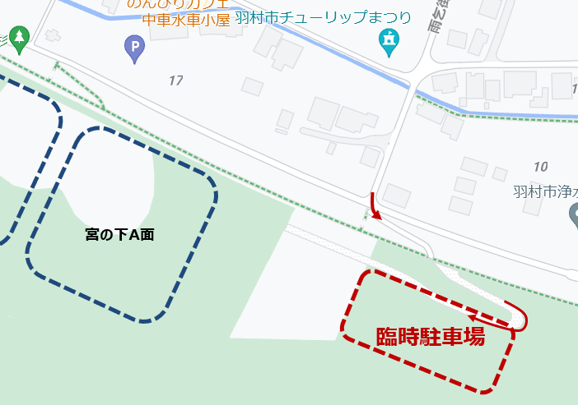

 |  | ← 緑の点線が遊歩道になります

